关系图
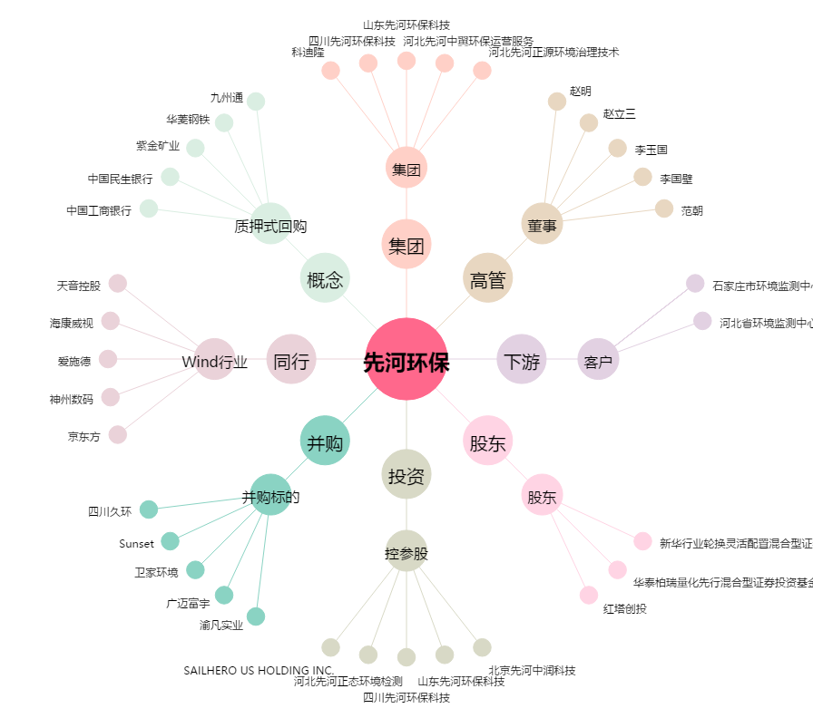
先河环保[300137.SZ] - 关系概览图

